Dashborad
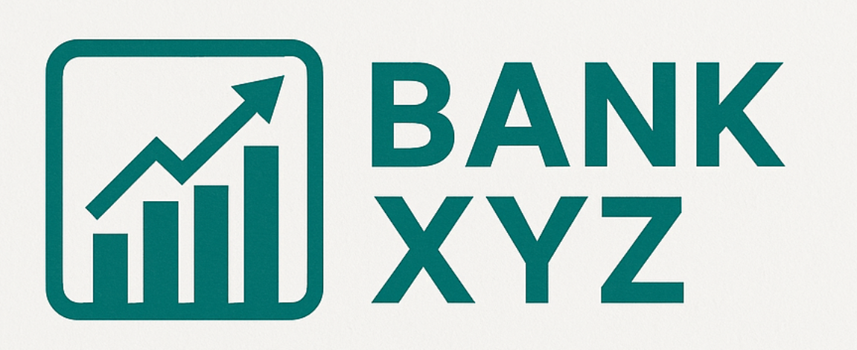
 |  |  | Retiradas Realizadas |  | Importe Retirado
DASHBOARD TRANSACCIONES CAJEROS - BANCO XYZ

 | Nº DE RETIRADAS POR CAJERO | Nº DE RETIRADAS POR AÑO |  | CANTIDA DE DINERO RETIRADA POR AÑO

